Sheet1
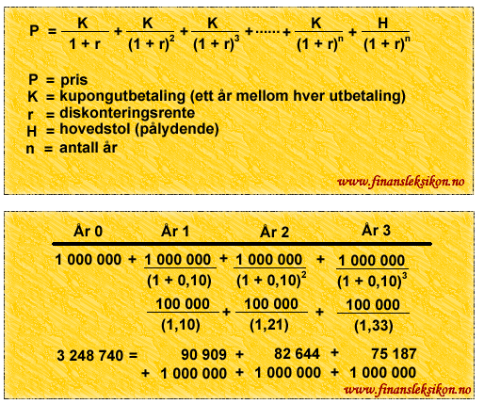
Verdi i dag | 128,353
rente | 0

År |  | 1 | 2 | 3 | 4 | 5 | 6 | 7 | 8 | 9 | 10
Utbetaling |  | 20,000 | 20,000 | 20,000 | 20,000 | 20,000 | 20,000 | 20,000 | 20,000 | 20,000 | 20,000
Nåverdi utbetaling |  | 18,349 | 16,834 | 15,444 | 14,169 | 12,999 | 11,925 | 10,941 | 10,037 | 9,209 | 8,448
Restverdi etter utbetaling |  | 110,004 | 93,171 | 77,727 | 63,559 | 50,560 | 38,635 | 27,694 | 17,657 | 8,448 | 0

Verdi i dag av utbetalinger | 128,353

Bygger på å diskontere kontantstrømmen da penger vi får en gang i fremtiden er mindre verdt enn penger i dag.
Bildet er hentet fra http://www.finansleksikon.no/Finansleksikon/D/Diskontering_av_kontantstrom.html

